상품제안서
유니콘 360도 회전형 알루미늄 노트북 태블릿 거치대 LP-700S | 상품코드: F23166

 |  |  |  |  |  |  | 02-412-0044 | www.easy1.co.kr
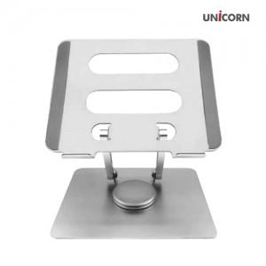 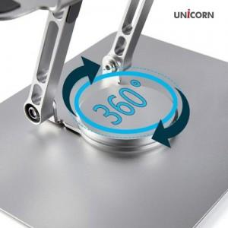 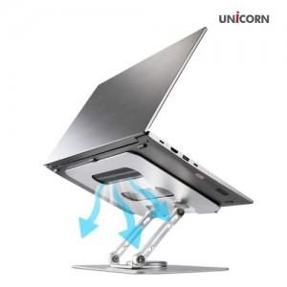

【상세/제작정보】

【인쇄/포장옵션】 | 레이저 / 포장지포장

【공급단가】 | 수량 | 100~ | 300~ | 500~ | 1,000~ | 3,000~
*VAT별도 | 단가 | 32,580원 | 31,410원 | 30,250원 | 29,090원 | 27,920원

【상품 URL】 | https://dev.easy1.co.kr:443/src/goods_detail.php?gdno=23166

